Login
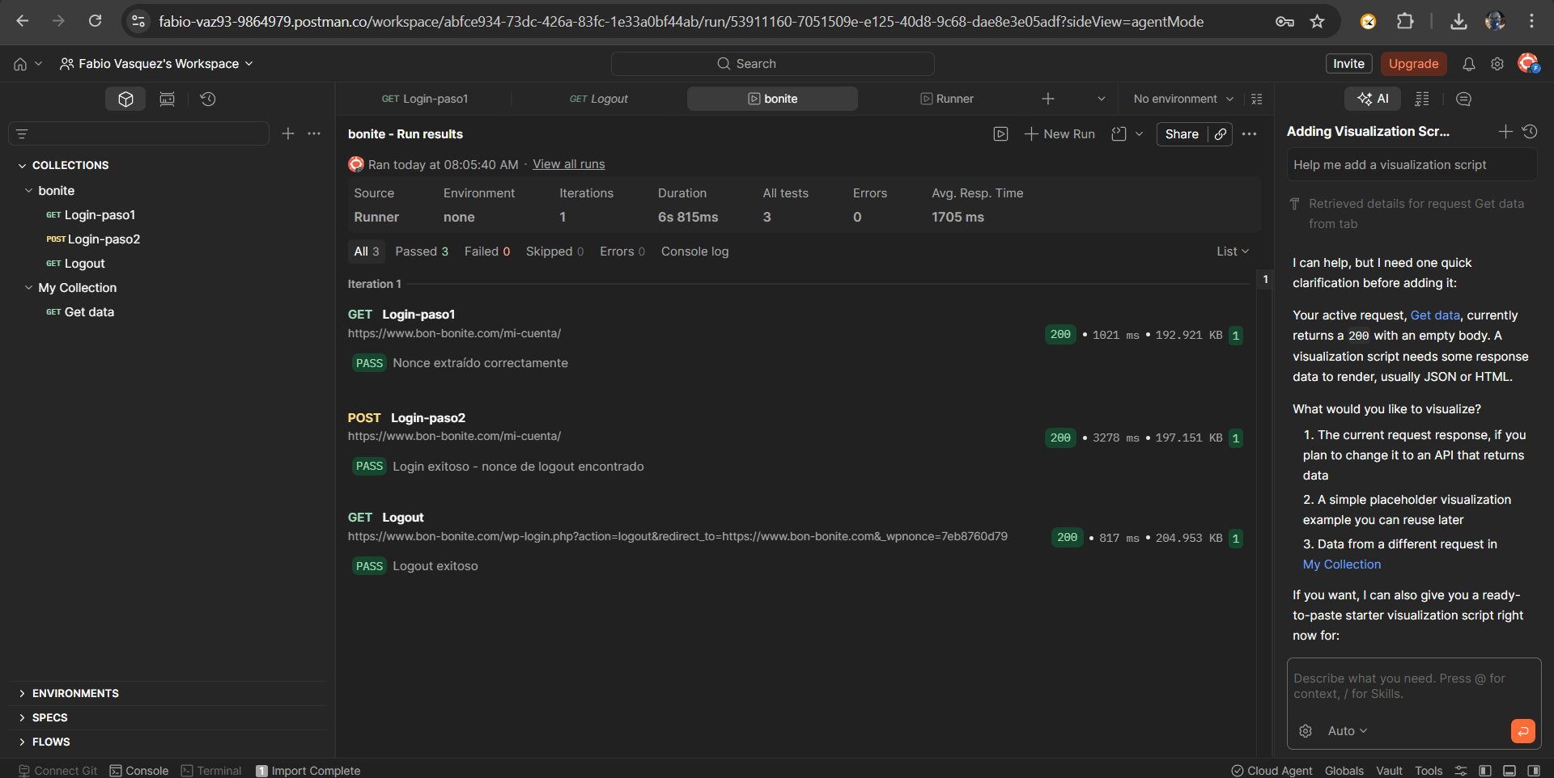
Flujo de login y logout desarrollado en postman | Se valida la respuesta de los endpoints para el ingreso y cierre de sesion con el fin de garantizar su funcionabilidad, ya en el documento Prueba técnica Qvision., es detalla mas la implementacion

